Sheet1
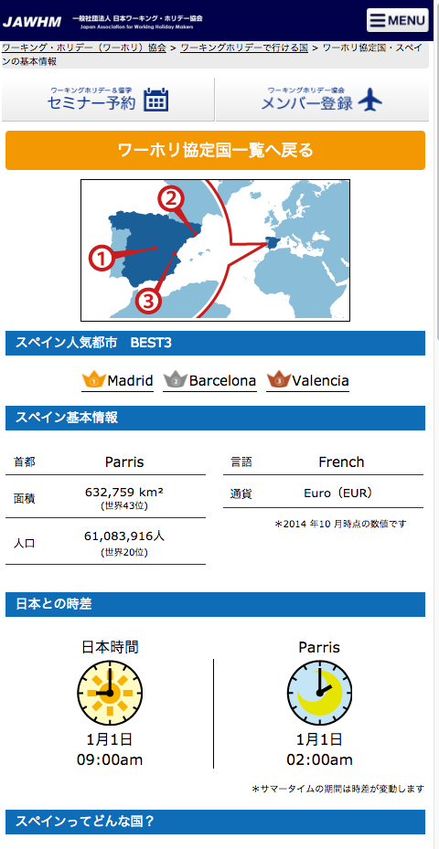

https://www.jawhm.or.jp/country/spain/

間違えて、フランスの情報が表示されています。
ＰＣの表示を参考に、スペインの情報を表示してください。
Thông tin tiếng Pháp được hiển thị do nhầm lẫn.
Vui lòng tham khảo màn hình hiển thị trên PC và hiển thị thông tin về Tây Ban Nha.

